建設コンサルタント現況報告書
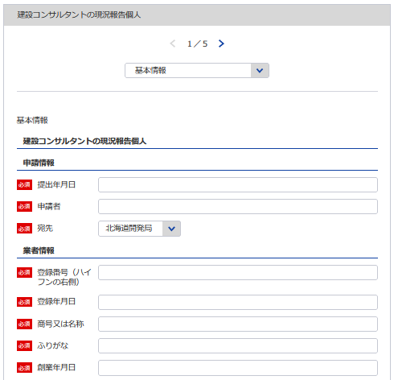
様式第16号（第7条関係） |  |  |  |  |  |  |  |  |  |  |  | （用紙A4）
建設コンサルタント現況報告書
建設コンサルタント登録規程第7条第1項の規定により、次のとおり報告します。 この報告書及び添付書類の記載事項は、事実に相違ありません。
1
 |  |  |  |  |  |  |  |  |  | 令和 | 年 |  | 月 |  | 日
2
 |  |  |  |  |  | 報告者
3
1
2
※会社名 役職 代表者氏名 主たる営業所の住所を記載してください
6
4
5
5
3
 |  |  |  | 殿
イ
登録番号 | 建 | － | 登録 年月日 | 平成 | 年 | 月 |  | 日 | 当初登録 年 月 日 | 平成 | 年 |  | 月 |  | 日
個人なので不要
(ふりがな) 商号又は名称 |  |  |  |  |  |  |  |  | 資本金額 |  |  |  |  | 千円
7
4
8
過去の申請より自動補完されます
5
7
6
8
 |  |  |  |  |  |  |  |  | 創 業 年月日 |  | 年 |  | 月 |  | 日
役員（業務を執行する社員、取締役、執行役 又はこれらに準ずる者）の氏名及び役職名 |  |  |  | 営 業 所
（ふりがな） 氏 名 |  | 役職名 |  | 名称 |  |  | 郵便 番号 |  | 所 在 地 |  |  |  | 電話 番号
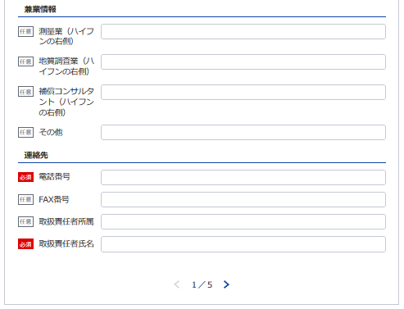
 |  |  |  | （主たる営業所）
9

 |  |  |  | （その他の営業所）

10
11
12
13

9
役員の他企業役員 との兼務状況
他に行っている 営業又は事業の種類

10
 |  |  |  |  |  |  | 電話番号 |  |  | （ ） 番

11
12, 13
記載要領 |  |  |  |  |  |  | ＦＡＸ番号
1 「資本金額」の欄は、法人である場合に記載すること。
2 「役員の氏名及び役職名」の欄は、個人の場合は本人及び支 |  |  |  |  |  |  | 取扱責任者 所属氏名
配人について記載すること。
3 「営業所」の欄は、本店又は常時建設コンサルタント業務に 関する契約を締結する支店若しくは事務所を記載すること。

4 「役員の他企業役員との兼務状況」の欄は、当該役員が企業の役員を兼務している場合に、その企業名及び役 職名を記載すること。

建設コンサルタント業務経歴
※こちらのシートは記載の後、PDFにして添付してください。
様式第16号（第7条関係） |  |  |  |  |  | （用紙A4）
ロ
建 設 コ ン サ ル タ ン ト 業 務 経 歴
登 録 部 門 | 契約の相手方 の名称 | 契 約 名 | 業 務 の 内 容 | 元 請 又 は 下 請 の 別 | 契 約 金 額 | 契 約 期 間
 |  |  |  |  | 千円 | 自 | 年 | 月 | 日

 |  |  |  |  |  | 至 | 年 | 月 | 日
 |  |  |  |  | 千円 | 自 | 年 | 月 | 日

 |  |  |  |  |  | 至 | 年 | 月 | 日
 |  |  |  |  | 千円 | 自 | 年 | 月 | 日

 |  |  |  |  |  | 至 | 年 | 月 | 日
 |  |  |  |  | 千円 | 自 | 年 | 月 | 日

 |  |  |  |  |  | 至 | 年 | 月 | 日
 |  |  |  |  | 千円 | 自 | 年 | 月 | 日

 |  |  |  |  |  | 至 | 年 | 月 | 日
 |  |  |  |  | 千円 | 自 | 年 | 月 | 日

 |  |  |  |  |  | 至 | 年 | 月 | 日
 |  |  |  |  | 千円 | 自 | 年 | 月 | 日

 |  |  |  |  |  | 至 | 年 | 月 | 日
 |  |  |  |  | 千円 | 自 | 年 | 月 | 日

 |  |  |  |  |  | 至 | 年 | 月 | 日
 |  |  |  |  | 千円 | 自 | 年 | 月 | 日

 |  |  |  |  |  | 至 | 年 | 月 | 日
 |  |  |  |  | 千円 | 自 | 年 | 月 | 日

 |  |  |  |  |  | 至 | 年 | 月 | 日

記載要領 1 この表は、現に登録している登録部門ごとに、直前1年間の主な契約について、5件以内記入すること。 2 「業務の内容」の欄は、「設計」、「監理」、「調査」、「企画」、「立案」、「助言」のうち該当するものを 記載すること。 3 「元請」とは、建設コンサルタント以外の者から建設コンサルタント業務を受注した場合をいい、「下請」とは、 他の建設コンサルタントから建設コンサルタント業務を受注した場合をいう。

直前１年の事業収入金額
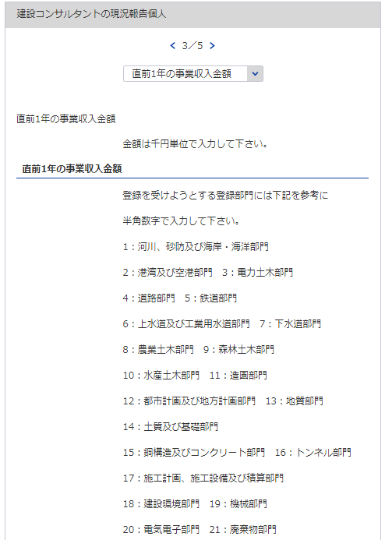
(様式第16号(第7条関係）) |  |  |  |  |  |  | (用紙A4)
ハ

14
15
直前１年の事業収入金額
 |  | (自 | 年 | 月 | :至 | 年 | 月）

(単位千円）
登録部門 |  | 国内 |  |  |  |  | 海外 | 計

18
16
17
20
21
 |  | 官公庁 |  | 民 間
 |  |  |  | (うち下請）
 | 部門
19
 |  |  |  | （ |  | ）
 | 部門
 |  |  |  | （ |  | ）
 | 部門
 |  |  |  | （ |  | ）
 | 部門
 |  |  |  | （ |  | ）
 | 部門
 |  |  |  | （ |  | ）
 | 部門
 |  |  |  | （ |  | ）
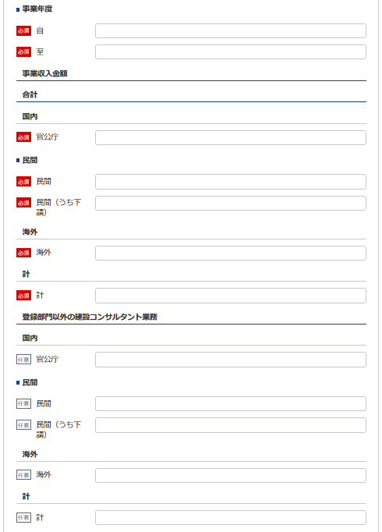
 | 部門
22 ※YYYY/MM/DDで入力してください
 |  |  |  | （ |  | ）
23 ※YYYY/MM/DDで入力してください
 | 部門
 |  |  |  | （ |  | ）
22
23
25
26
登録部門以外の建設 コンサルタント業務
24
28
35
 |  |  |  | （ |  | ）
27
29
30
31
合計
36
 |  |  |  | （ |  | ）
37
記載要領
1「直前1年の事業収入金額」の欄は、次のより記載すること。
① 「登録部門」の欄は、現に登録している登録部門名を記載すること。
② 当該事業年度の損益計算書における完成業務収入中の登録部門ごとの業務に係る収入金額を記載すること。
38
③ 国内で受注した業務であって下請によるものは「民間」に含めるものとし、さらに当該収入金額を（ ）内に記載すること。
④ 海外で受注した業務は、元請、下請のいかんにかかわらず「海外」に記載すること。
2「株主(出資者)」の欄は、発行済株式総数の100分の5以上の株式を有する株主又は出資の総額の100分の5以上に相当する出資を
39
している者について記載すること。

30

31
32

33

34

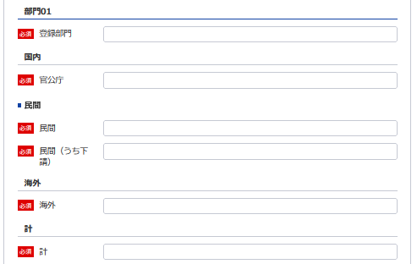

24 ※左記の部門に該当する数値を入力してください

25

26

27

28

29

※必要であれば以下同様に登録してください

使用人数
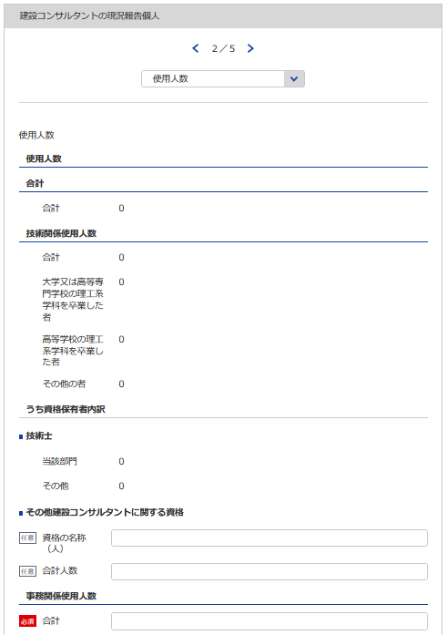
様式第16号ニ 第７条関係 |  |  |  |  |  |  |  |  |  |  |  |  |  |  |  | （用紙A4）
使 用 人 数
使用人数区分 |  |  | 合 計 |  | 大学又は高 等専門学校 の理工系学 科を卒業し た者（当該 学科を修め て専門職大 学の前期課 程を修了し た者を含 む。） |  | 高等学校の 理工系学科 を卒業した 者 |  | その他の者 |  | う ち 資 格 保 有 者 内 訳
 |  |  |  |  |  |  |  |  |  |  | 技 術 士 |  |  |  | その他建設コンサルタントに関する資格
58
32
 |  |  |  |  |  |  |  |  |  |  | 当該部門 |  | その他 |  | 資格の名称 | 人 数
32
33
34
35
36
37
38
39
33
技術関係使用人数 |  |  |  | 人 |  | 人 |  | 人 |  | 人 |  | 人 |  | 人 |  |  | 人
40
41
42
43
44
45
46
47
48
登録部門別技術関係使用人数 |  | 部門
34
 |  | 部門
35
 |  | 部門
 |  | 部門
36
 |  | 部門
49
50
51
52
53
54
55
56
37
 | 登録部門以外の建設 コンサルタント業務
57
38 ※資格名１（人数）、資格名２（人数）と記載してください
事務関係使用人数
58
39
合計

57
記載要領
 | 1 使用人とは、役員、職員を問わず、常時雇用している者をいう。
 | 2 この表の人数を記載する欄は、建設コンサルタント業務に主として従事している使用人数を整数値で記載すること。
 | 3 理工系学科とは土木工学、建築学、農業土木工学、森林土木工学、機械工学、地学、造園学、電気工学等の学科をいう。
 | 4 「登録部門別技術関係使用人数」の欄は、現に登録している登録部門の業務に主として従事している者の人数を記載すること。
 | 5 「技術士」の「当該部門」の欄は、当該登録部門の規程別表下欄に掲げる技術士の登録を受けている人数を記載すること。また、「その他」の欄は、「当該部門」の 者以外で規程別表下欄に掲げる技術士の登録を受けている者の人数を記載すること。
 | 6 「その他建設コンサルタントに関する資格」の欄は、「技術士」の欄に記載した者以外で、一級建築士、一級土木施工管理技士、ＲＣＣＭ等の資格を有している者が いる場合には、その資格の名称及び人数について、全て記載すること。

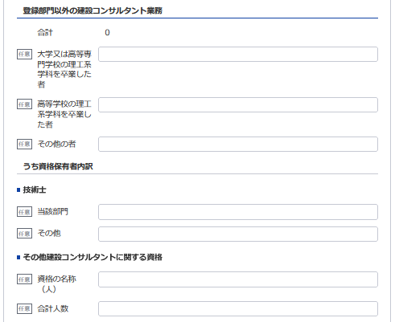
49

50

51

52

53

54

55 ※資格名１（人数）、資格名２（人数）と記載してください

56

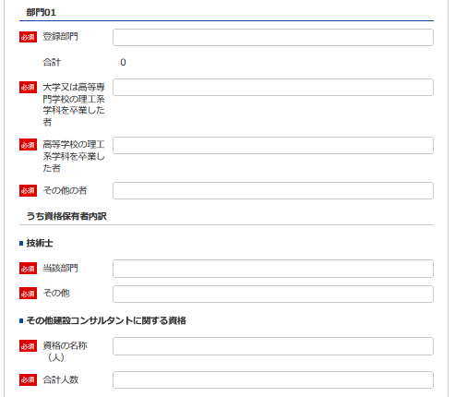
40
41
42

43

44

45
必要な場合は以下同様に登録してください
46

47 ※資格名１（人数）、資格名２（人数）と記載してください

48

登録部門及び技術管理者
※こちらのシートは記載の後、PDFにして添付してください。
(様式第16号(第7条関係)) |  |  |  |  |  | (用紙A4)
ホ
登録部門 | 技 術 管 理 者
 | 所属営業所 の 名 称 | (ふりがな) 氏 名 (生年月日) | 技術士又 は一級建 築士の別 | 登 録 番 号 (登録年月日) | 技術士登録 の技術部門 | 最終学校名 学 科 名 (卒業・修了年月) | 区 分

 |  |  |  |  | (技術士第二次試 験の選択科目）
 |  |  |  |  |  |  | イ ロ

 |  |  |  |  |  |  | イ ロ

 |  |  |  |  |  |  | イ ロ

 |  |  |  |  |  |  | イ ロ

 |  |  |  |  |  |  | イ ロ

 |  |  |  |  |  |  | イ ロ

 |  |  |  |  |  |  | イ ロ

 |  |  |  |  |  |  | イ ロ

 |  |  |  |  |  |  | イ ロ

 |  |  |  |  |  |  | イ ロ

記載要領
1 「登録部門」の欄は、現に登録している登録部門名を記載すること。
2 「区分」の欄は、規程第3条第1号イに該当する者についてはイ、同号ロに該当する者についてはロを○で囲むこと。

技術士等一覧表
※こちらのシートは記載の後、PDFにして添付してください。
(様式第16号(第7条関係)) |  |  |  |  | (用紙A4)
ヘ
技 術 士 等 一 覧 表
所属営業所の名称 | 氏 名 (生年月日) | 資 格 | 登 録 番 号 (登録年月日) | 技術士登録の技術部門 | 最終学校名,
 |  |  |  | 技術士第二次試験の 選択科目 | 学 科 名
 |  |  |  |  | (卒業・修了年月)

記載要領
1 技術士登録の技術部門のいかんにかかわらず、建設コンサルタント業務に従事している技術士(技術管理者を除く。）の
すべてについて記載すること。
2 所属営業所ごとに記載すること。
3 「資格」の欄は、技術士、一級建築士、ＲＣＣＭ等の別を記載すること。

財務事項一覧表
※こちらのシートは記載の後、PDFにして添付してください。
 | 様式第１６号（第７条関係） |  |  |  |  | (用紙 Ａ４)
財務事項一覧表
 |  |  |  |  |  |  | 令和 年 月 日現在
 | ト |  |  |  | （単位 千円）
貸借対照表 |  | Ⅰ 資産 合計
 |  |  | 流動資産 合計
 |  |  | 固定資産 合計
 |  |  | 繰延資産 合計
 |  | Ⅱ 負債 合計
 |  |  | 流動負債 合計
 |  |  | 固定負債 合計
 |  | Ⅲ 純資産 合計
 |  |  | 株主資本 合計
 |  |  |  | 資本金
 |  |  | 評価・換算差額等 合計
 |  |  | 新株予約権 合計
損益計算書 |  | Ⅰ 売上高 合計
 |  |  | 完成業務収入
 |  | Ⅱ 売上原価 合計
 |  |  | 完成業務原価
 |  | 売上総利益（売上総損失）
 |  | Ⅲ 販売費及び一般管理費 合計
 |  | 営業利益（営業損失）
 |  | Ⅳ 営業外収益 合計
 |  | Ⅴ 営業外費用 合計
 |  | 経常利益（経常損失）
 |  | Ⅵ 特別利益 合計
 |  | Ⅶ 特別損失 合計
 |  | 税引前当期純利益（税引前当期純損失）
 |  | 法人税等 合計
 |  | 当期純利益（当期純損失）
消費税及び地方消費税に相当する額の会計処理の方法
記載要領
１ 財務事項一覧表は、一般に公正妥当と認められる企業会計の基準その他の企業会計の慣行をしん酌し、会社の財産及び損益の状態を 判断することができるよう明瞭に記載すること。
２ 直前一年分の決算書等により作成すること。
３ 記載すべき金額は、千円単位をもつて表示すること。ただし、会社法（平成17年法律第86号）第２条第６号に規定する大会社にあつ ては、百万円単位をもつて表示することができる。この場合、「千円」とあるのは「百万円」として記載すること。
４ 金額の記載に当たつて有効数字がない場合においては、科目の記載を要しない。
５ 「貸借対照表」の欄の「純資産 合計」は、個人にあつては貸借対照表の純資産合計(期首資本金+事業主利益+事業主借勘定-事業主 貸勘定)の額を記載すること。
６ 持分会社である場合においては、「株主資本 合計」とあるのは「社員資本 合計」として記載すること。
７ 「消費税及び地方消費税に相当する額の会計処理の方法」の欄は、税抜方式及び税込方式のうち財務事項一覧表の作成に当たつて採 用したものを記載すること。

株主（出資者）
※こちらのシートは記載の後、PDFにして添付してください。
(様式第16号(第7条関係）) |  |  | (用紙A4)
チ
株主（出資者）

株主 (出資者)名 | 所有株数又は出資の価値 | 発行済株式総数又は出資の総額に対する割合

％

記載要領
発行済株式総数の100分の5以上の株式を有する株主又は出資の総額の100分の5以上に相当する出資を
している者について記載すること。

所属建設コンサルタント団体調書
(様式第16号(第7条関係）) | （用紙A4）
※こちらのシートは記載の後、PDFにして添付してください。
所属建設コンサルタント団体調書
リ
所 属 団 体 名

記載要領
建設コンサルタントの組織する団体に所属している場合のみ記載すること。

貸借対照表（個人）
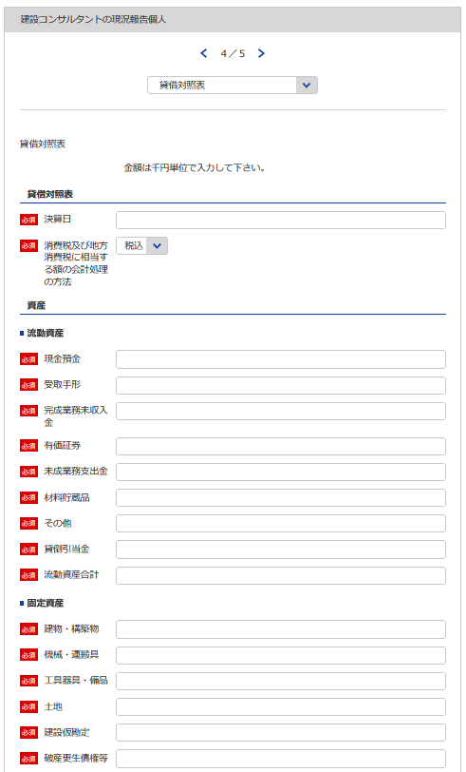
59
様式第12号（第4条関係） |  |  |  |  |  |  |  |  |  |  | （用紙A4）
貸 借 対 照 表
 |  |  |  |  | 令和 | 年 | 月 | 日現在
 |  |  |  |  |  |  |  |  | （商号又は名称）
7
59
100
60
資 産 の 部
Ⅰ 流 動 資 産 |  |  |  |  |  |  |  |  |  |  |  | 千円
 |  | 現金預金
61
 |  | 受取手形
62
60
 |  | 完成業務未収入金
63
61
 |  | 有価証券
64
62
 |  | 未成業務支出金
65
63
 |  | 材料貯蔵品
66
64
 |  | その他
67
65
 |  |  | 貸倒引当金 |  |  |  |  |  |  | △
68
66
67
 |  |  |  | 流動資産合計
68
Ⅱ 固 定 資 産
69
 |  | 建物・構築物
70
69
 |  | 機械・運搬具
71
70
 |  | 工具器具・備品
72
71
 |  | 土 地
73
72
73
 |  | 建設仮勘定
74
74
 |  | 破産更生債権等
75
 |  | その他
76
 |  |  | 固定資産合計
77
 |  |  |  | 資産合計
負 債 の 部
Ⅰ 流 動 負 債
78
 |  | 支払手形
79
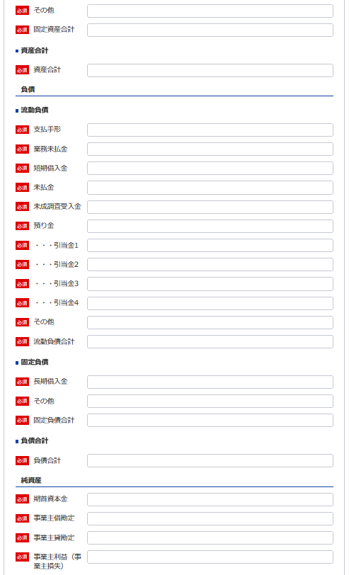
75
76
 |  | 業務未払金
80
 |  | 短期借入金
81
77
 |  | 未払金
82
 |  | 未成調査受入金
83
 |  | 預り金
84
78
79
 |  | ・・・引当金
85
80
86
81
87
82
88
83
89
84
85
86
 |  | その他
 |  |  | 流動負債合計
Ⅱ 固 定 負 債
90
87
 |  | 長期借入金
91
88
89
 |  | その他
92
93
 |  |  | 固定負債合計
90
 |  |  |  | 負債合計
91
92
純 資 産 の 部
94
95
 |  | 期首資本金
93
 |  | 事業主借勘定
96
 |  | 事業主貸勘定 |  |  |  |  |  |  |  | △
97
94
 |  | 事業主利益（事業主損失）
98
95
96
 |  |  |  | 純資産合計
99
97
 |  |  |  | 負債・純資産合計
100
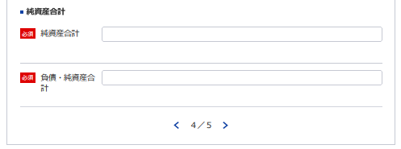
98
注 | 消費税及び地方消費税に相当する額の会計処理の方法
記載要領
 | 1 貸借対照表は、財産の状態を正確に判断することができるよう明瞭に記載すること。
99
 | 2 記載すべき金額は、千円単位をもつて表示すること。
 | 3 金額の記載に当たつて有効数字がない場合においては、科目の記載を要しない。
 | 4 流動資産、固定資産、流動負債及び固定負債に属する科目の掲記が「その他」のみである場合に
 | おいては、科目の記載を要しない。
 | 5 流動資産又は固定資産の「その他」に属する資産で、その金額が資産の総額の100分の１を超えるものに
 | ついては、当該資産を明示する科目をもつて記載すること。
 | 6 記載要領５は、負債の部の記載に準用する。
 | 7 「・・・引当金」には、完成業務補償引当金その他の当該引当金の設定科目を示す名称を付し
 | た科目をもって記載すること。
 | 8 注は、税抜方式及び税込方式のうち貸借対照表及び損益計算書の作成に当たつて採用したものを記載すること。

損益計算書（個人）
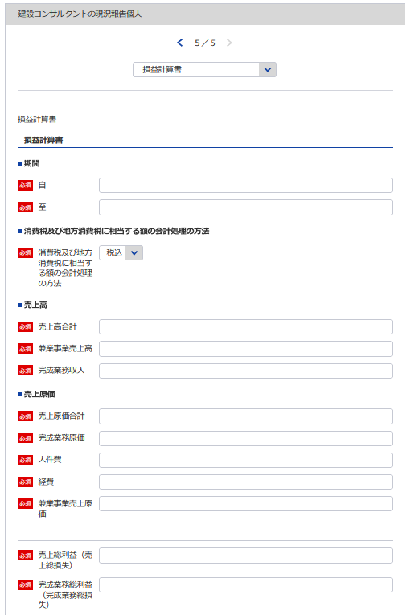
101
様式第13号（第4条関係） |  |  |  |  |  |  | （用紙A4）
損 益 計 算 書
 |  |  |  | 令和 | 年 | 月 | 日
102
 |  |  |  | 令和 | 年 | 月 | 日
 |  |  |  |  |  |  |  | （商号又は名称）
7
101
102
103
7
 |  |  |  |  |  |  |  |  | 千円
Ⅰ 売上高
 | 完成業務収入
104
105
104
 | 兼業事業売上高
105
Ⅱ 売上原価
103
 | 完成業務原価
106
109
 |  | 人件費
107
108
107
 |  | 経 費
109
110
106
 | 兼業事業売上原価
110
108
 |  | 売上総利益（売上総損失）
111
 |  |  | 完成業務総利益（完成業務総損失）
112
113
112
 |  |  | 兼業事業総利益（兼業事業総損失）
111
Ⅲ 販売費及び一般管理費
114
115
 | 給料手当
113
 | 退職金
116
 | 法定福利費
117
114
 | 通勤費
118
116
115
 | 雑 給
119
117
 | 福利厚生費
120
118
 | 旅費交通費
121
119
120
 | 通信運搬費
122
121
 | 印刷費
123
122
 | 消耗品費
124
123
 | 備品費
125
 | 図書費
126
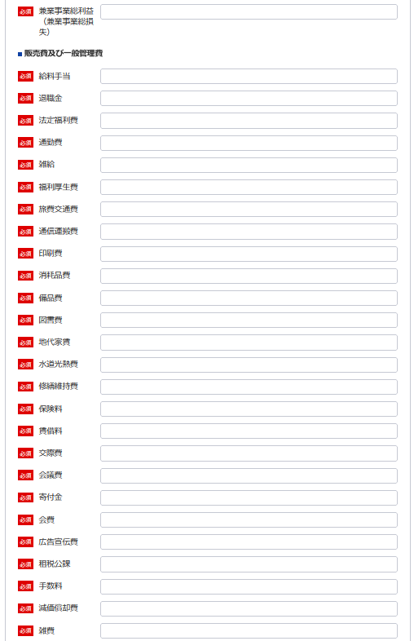
125
124
 | 地代家賃
127
126
 | 水道光熱費
128
127
 | 修繕維持費
129
128
129
 | 保険料
130
130
 | 賃借料
131
131
 | 交際費
132
133
132
 | 会議費
133
134
 | 寄付金
134
135
 | 会 費
135
137
136
 | 広告宣伝費
136
138
 | 租税公課
137
140
 | 手数料
138
139
 | 減価償却費
140
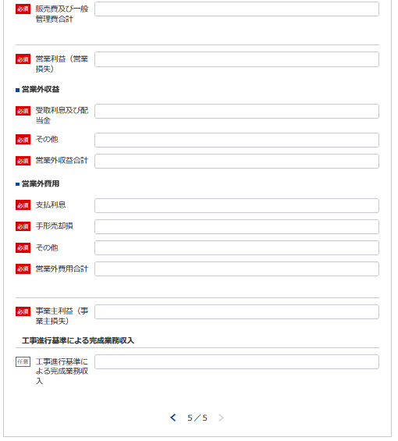
139
 | 雑 費
141
 |  |  | 営業利益（営業損失）
141
Ⅳ 営業外収益
142
142
 | 受取利息及び配当金
143
144
144
 | その他
143
Ⅴ 営業外費用
145
145
 | 支払利息
146
146
 | 手形売却損
147
148
148
147
 | その他
149
 |  |  | 事業主利益（事業主損失）
150
149
注 工事進行基準による完成業務収入
150
記載要領
 | １ 損益計算書は、損益の状態を正確に判断することができるよう明瞭に記載すること。
 | ２ 記載すべき金額は、千円単位をもつて表示すること。
 | ３ 金額の記載に当たつて有効数字がない場合においては、科目の記載を要しない。
 | ４ 兼業事業とは、建設コンサルタント業以外の事業を併せて営む場合における当該建設コンサルタント業
 | 以外の事業をいう。この場合において、兼業事業の表示については、その内容を示す適当な名称をもつて記載
 | することができる。
 | ５ 「雑費」に属する費用で、販売費及び一般管理費の総額の10分の１を超えるものについては、当該費用を
 | 明示する科目をもつて記載すること。
 | ６ 記載要領５は、営業外収益の「その他」に属する収益及び営業外費用の「その他」に属する費用の
 | 記載に準用する。
 | ７ 注は、工事進行基準による完成業務収入が「完成業務収入」の総額の10分の１を超える場合に記載すること。

過去に認定された経歴を有する者の一覧表
※こちらのシートは記載の後、PDFにして添付してください。
第13号様式 |  |  |  | (用紙A4)

過去に当社にて認定された経歴を有する者の在籍状況
認 定 番 号 （認 定 日） | 氏 名 (生年月日) | 認定された部門 | 現在の 所属営業所の名称 ※登録外の営業所、海外の営業所の場合はその旨を記載 | 建設コンサルタント業務への現在の従事の有無

 |  |  |  | 有 ・ 無

 |  |  |  | 有 ・ 無

 |  |  |  | 有 ・ 無

 |  |  |  | 有 ・ 無

 |  |  |  | 有 ・ 無

 |  |  |  | 有 ・ 無

 |  |  |  | 有 ・ 無

 |  |  |  | 有 ・ 無

 |  |  |  | 有 ・ 無

記載要領
1 本様式を提出しようとする建設コンサルタントの技術管理者として過去に規程第３条第１号ロの規定により
認定された者のうち、当該建設コンサルタントに現在在籍する全ての者について記載すること。（現在、技術
管理者として登録されている者を含む）
2 本様式に記載がない者は、認定の効力が失われる。
3 平成２８年度以降に認定され、認定後１年以上経過している者については、認定後１年以内に技術管理者と
して登録された実績を有する者のみを記載すること。
4 該当者がいない場合は、「該当無し」と記載すること。

